Sheet1
Школа | МБОУ Большекирсановская сош имени Героя Советского Союза Хайло В.А. |  |  | Отд./корп |  |  |  | День | 2022-09-12

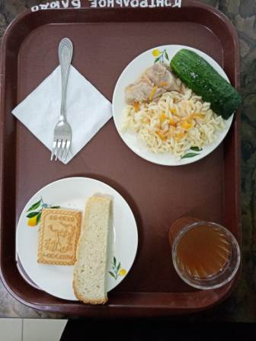
Прием пищи | Раздел | № рец. | Блюдо | Выход, г | Цена | Калорийность | Белки | Жиры | Углеводы
Завтрак | гор.блюдо | 260 | Гуляш | 100.00 | 41.12 | 309.00 | 10.64 | 28.19 | 2.89
 | гор.напиток | 349 | Компот из смеси сухофруктов (с добавлением витамина С) | 180.00 | 3.60 | 119.52 | 0.60 | 0.08 | 28.81
 | хлеб | Н | Хлеб пшеничный | 30.00 | 2.21 | 69.00 | 2.28 | 0.24 | 14.10
 |  | 71 | Овощи натуральные свежие ( огурец) | 60.00 | 4.88 | 7.20 | 0.42 | 0.06 | 1.14
 |  | 203 | Макаронные изделия отварные с маслом | 100.00 | 5.16 | 130.48 | 3.64 | 3.86 | 20.31
 |  | Н | Промышленное Кондитерское изделие(печенье) | 30.00 | 4.04 | 98.00 | 6.15 | 3.45 | 19.80
Завтрак 2 | фрукты

Обед | закуска
 | 1 блюдо |  | .
 | 2 блюдо
 | гарнир
 | сладкое
 | хлеб бел.
 | хлеб черн.

 |  |  |  | 500.00 | 61.01 | 733.20 | 23.73 | 35.88 | 87.05

